UPUTE
OBAVEZE ZA IZVJEŠTAVANJE (iz Uputa za prijavitelje)

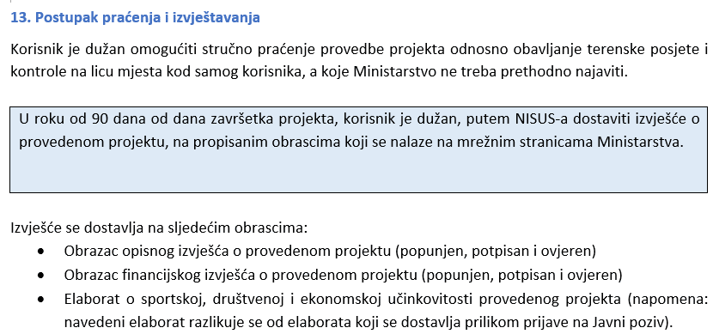
1. | popuniti podatke o korisniku odnosno dio koji se odnosi na podatke o korisniku, međunarodnom sportskom natjecanju, iznosu, itd. (siva polja)

2. | tablica sama povlači unesene podatke u zaglavlje "popisa računa" kao i sumarni obrazac

3. | iz korigiranog (zadnje dostavljenenog troškovnika) POPUNITI (prepisati/kopirati) SVE odobrene troškove s odobrenim iznosima u sheetu (kartici) "ODOBRENI Obrazac proračuna" (ispunjavate SAMO žuta polja)

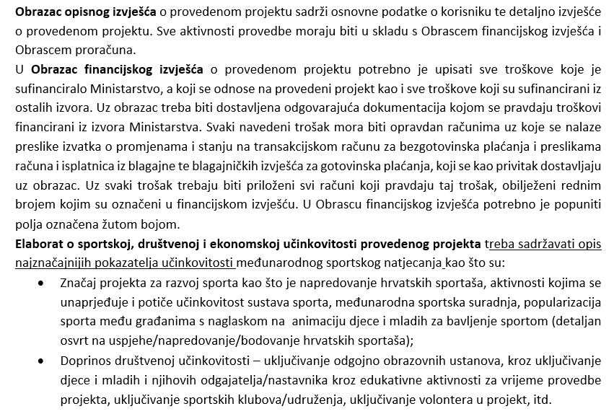
4. | u "POPISU RAČUNA" Popunite dio koji se odnosi na popis računa odnosno na br. računa, datum izdavanja računa, naziv pravne osobe koja je izdala račun, kratki opis, iznose i sl. Na padajući izbornik odaberite skupinu troška (kolona E), a nakon toga na padajući izbornik odaberite vrstu troška (kolona F). Nadalje, u koloni G ukratko opišite namjenu troška, vrijeme nastanka troška, svrhu, broj korisnika, itd.

5. | nakon popunjavanja dijela koji se odnosi na račune, u ODOBRENOM Obrascu proračuna u kolonama F i G će se automatski zbrojiti troškovi koje je sufinanciralo Ministarstvo turizma i sporta

6. | nakon što ste popunili sve podatke, izvješće (podatke o korisniku, ODOBRENI Obrazac proračuna, popis računa i sumarni obrazac) isprintajte obrasce potpišite, stavite pečat te ih u pdf formatu ZAJEDNO S OVIM EXCEL OBRASCEM I ELABORATOM učitajte u Nacionalni informacijski sustav u sportu (NISUS)

 | * ovaj dio (upute) nije potrebno printati i dostavljati s izvješćem

